信用交易
融资融券市场交易数据统计(2024-04-12)

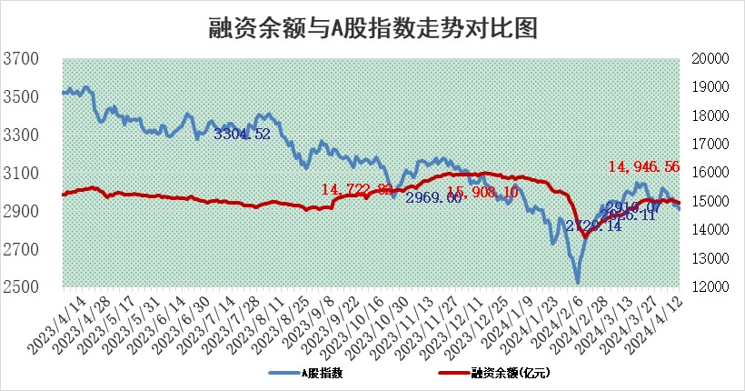
标的证券 | 融资融券余额（亿元） | 融资余额（亿元） | 融券余额（亿元） | 融资买入额（亿元） | 融资融券规模变化（亿元） | 融资余额增幅(‰) | 融券余额增幅(%)
统计数据 | 15,367.96 | 14,946.56 | 409.37 | 646.87 | -49.41 | -2.48 | -2.90

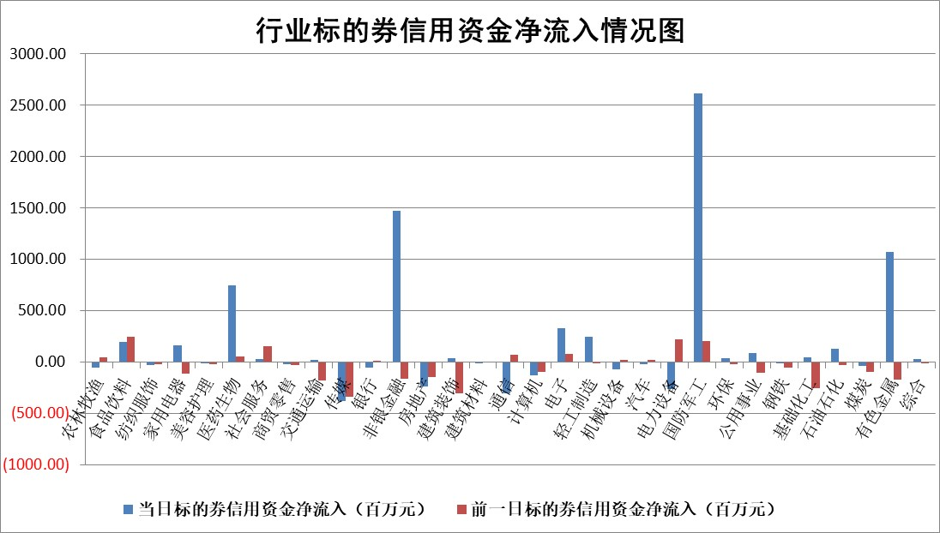

 |  |  |  |  |  |  |  | 2

 |  |  |  |  |  |  |  | 5
标的基金代码 | 标的基金简称 | 融资余额/市值(%) | 融资余额增幅(%) | 融资买入额/成交金额(%) | （融资余额净增额-融券余额净增额）/市值(‱) | 融券余额降幅(%) | ABS[（融资余额净增额-融券余额净增额）/市值净增额-1](%)
159902 | 华夏中小板ETF | 0.00 | 0.00 | 0.00 | 0.00 | 0.00 | 100.00
159915 | 易方达创业板ETF | 2.16 | -3.61 | 189284.77 | -8.04 | 4.42 | 92.35
159919 | 嘉实沪深300ETF | 0.71 | 0.46 | 2.05 | 0.10 | -6.50 | 100.12
159920 | 华夏恒生ETF | 49.55 | -0.13 | 8.78 | -6.39 | 2.06 | 96.96
159922 | 嘉实中证500ETF | 0.33 | -28.97 | 12.83 | -24.90 | -10.68 | 54.56
159925 | 南方沪深300ETF | 0.09 | -31.79 | 3.36 | -4.11 | 0.80 | 94.90
159928 | 消费ETF | 1.08 | -0.24 | 0.55 | -0.23 | 1.88 | 99.86
159934 | 易方达黄金ETF | 99.66 | -0.43 | 3.70 | -42.70 | 0.00 | 116.35
159939 | 全指信息技术ETF | 0.80 | -0.50 | 38.68 | -0.41 | 0.00 | 101.89
159940 | 全指金融地产ETF | 0.11 | 1.08 | 0.00 | 0.12 | 0.00 | 100.07
159995 | 半导体芯片ETF | 2.69 | -2.21 | 81.34 | -8.54 | -9.97 | 111.50
159997 | 天弘中证电子ETF | 2.01 | -1.62 | 2.53 | -3.31 | -0.49 | 106.77
159998 | 天弘中证计算机主题ETF | 0.58 | -1.27 | 0.03 | -0.61 | 0.14 | 95.75
510050 | 华夏上证50ETF | 4.34 | 1.01 | 135.76 | 4.93 | 19.89 | 103.84
510180 | 华安上证180ETF | 0.47 | -0.54 | 0.34 | -0.13 | 25.89 | 99.82
510880 | 华泰柏瑞红利ETF | 0.23 | -10.85 | 0.99 | -2.82 | 1.64 | 13.24
510900 | 易方达恒生H股ETF | 63.36 | 0.05 | 3.32 | 3.18 | 0.00 | 101.77
511010 | 5年期国债ETF | 9.93 | -0.16 | 0.21 | -1.57 | 0.00 | 112.17
511380 | 可转债及可交换债券ETF | 5.32 | -0.67 | 9.82 | -3.60 | -0.12 | 130.43
512000 | 全指证券ETF | 9.05 | 0.88 | 28.64 | 7.92 | 1.53 | 107.85
512010 | 沪深300医药卫生ETF | 6.64 | -0.32 | 91.46 | -2.23 | -0.32 | 98.14
512070 | 沪深300非银ETF | 2.84 | 1.55 | 137.42 | 4.54 | 2.91 | 99.95
512400 | 南方中证申万有色金属ETF | 1.76 | -13.30 | 2.31 | -27.17 | -1.11 | 138.60
512580 | 广发中证环保产业ETF | 1.28 | -2.89 | 0.28 | -3.68 | 2.11 | 98.29
512660 | 国泰中证军工ETF | 3.40 | 0.05 | 15.54 | -3.50 | -13.83 | 96.14
512800 | 华宝中证银行ETF | 13.48 | -1.80 | 0.59 | -24.50 | 0.59 | 83.59
512980 | 广发中证传媒ETF | 1.22 | 1.35 | 196.74 | 1.85 | 1.81 | 102.46
515030 | 华夏中证新能源汽车ETF | 2.54 | -3.57 | 6.81 | -10.93 | -14.49 | 96.11
515050 | 华夏中证5G通信主题ETF | 1.10 | -1.49 | 10.11 | -3.07 | -23.21 | 101.66
515070 | 华夏中证人工智能ETF | 2.96 | -6.36 | 22.33 | -30.07 | -26.81 | 445.34
标的股票比较指标 |  | 融资余额/流通A股市值(%) | 融资余额增幅(%) | 融资买入额/成交金额(%) | （融资余额净增额-融券余额净增额）/流通A股市值(‱) | 融券余额降幅(%) | ABS[（融资余额净增额-融券余额净增额）/流通A股市值净增额-1](%)
前十名标的个股 |  | 江航装备 | 百川股份 | 爱威科技 | 康希通信 | 伟测科技 | 云南白药
 |  | 广钢气体 | 英诺特 | 金开新能 | 中远海科 | 凯龙高科 | 中航西飞
 |  | 航天南湖 | 涛涛车业 | 泛亚微透 | 德冠新材 | 科威尔 | 深圳华强
 |  | 嘉元科技 | 生益电子 | 硕世生物 | 中航西飞 | 悦安新材 | 英科再生
 |  | 倍轻松 | 欣灵电气 | 福星股份 | 深天马A | 汇宇制药 | 茂莱光学
 |  | 罗普特 | 苏泊尔 | 永信至诚 | 青达环保 | 英诺特 | 三孚新科
 |  | 同益中 | 火星人 | 清新环境 | 美利云 | 渤海轮渡 | 美利云
 |  | 悦康药业 | 森赫股份 | 首创环保 | 和林微纳 | 南大环境 | 华脉科技
 |  | 恒玄科技 | 上海汽配 | 四方精创 | 西力科技 | 豪江智能 | 德冠新材
 |  | 科思科技 | 鲁阳节能 | 泰恩康 | 华东重机 | 精进电动 | 晶华微
后十名标的个股 |  | 赛科希德 | 赛科希德 | 东威科技 | 三孚新科 | 山东赫达 | 汇顶科技
 |  | 宁科生物 | 三孚新科 | 安杰思 | 蕾奥规划 | 招标股份 | 奥雅股份
 |  | 汉马科技 | 丰元股份 | 国盛智科 | 赛科希德 | 凤凰光学 | 众信旅游
 |  | 三孚新科 | 嘉寓股份 | 奥精医疗 | 丰元股份 | 宣泰医药 | 新柴股份
 |  | 苏泊尔 | 通用电梯 | 清越科技 | 通用电梯 | 德尔玛 | 芯动联科
 |  | 科博达 | 新宝股份 | 宁科生物 | 莱斯信息 | 英集芯 | 海科新源
 |  | 古井贡酒 | 蕾奥规划 | 汉马科技 | 江苏吴中 | 火星人 | 新瀚新材 | ;
 |  | 招商公路 | 迪生力 | 磁谷科技 | 安邦护卫 | 清溢光电 | 锡业股份
 |  | 星宇股份 | 捷邦科技 | 仁东控股 | 捷邦科技 | 科翔股份 | 赛科希德
 |  | 柏楚电子 | 曼卡龙 | 迪马股份 | 绿岛风 | 财信发展 | 福晶科技
说明：1.以上普通交易数据和信用交易数据皆以交易日收盘后数据为基准；2.上述标的证券总数据只计算标的证券市场总数据，不包括从标的证券中调出去标的证券数据，所以与交易所公布的总值略有不同； 3.上述行业采用申万一级行业分类；4.以上标的基金和标的个股中比较的6个指标值中：前5个（从左至右）为正向指标，值越大排名越靠前；第6个为逆向指标，值越小，排名越靠前；5.第6个指标中ABS[]表示求绝对值，其主要用于考量信用资金相对净流入对股价相对净变化的贡献程度；6.数据来源：wind，交易所。

 | 证券代码 | 新增融资余额 | 融资买入额 | 融资买入增幅前10
远大智能 | 002689 | 28175353 | 42268582 | 199%
亚太股份 | 002284 | 21555247 | 34242865 | 82%
赛诺医疗 | 688108 | 72122899 | 101076547 | 78%
湖南发展 | 000722 | 66023557 | 137112987 | 75%
柘中股份 | 002346 | 14584119 | 36845980 | 58%
国城矿业 | 000688 | 24683149 | 48240585 | 54%
兆新股份 | 002256 | 1985058 | 4066269 | 52%
凯美特气 | 002549 | 33806472 | 61340055 | 52%
华昌达 | 300278 | 13474542 | 19303225 | 48%
新华联 | 000620 | 27311937 | 39201759 | 43%

 | 证券代码 | 新增融资余额 | 融资买入额 | 融资买入增幅前10
兔宝宝 | 002043 | 73310337 | 89923983 | 334%
捷昌驱动 | 603583 | 26026415 | 31686727 | 262%
湘财股份 | 600095 | 94196837 | 132280449 | 252%
中谷物流 | 603565 | 49103883 | 60098371 | 234%
中青宝 | 300052 | 24215352 | 31377809 | 98%
顾家家居 | 603816 | 138518545 | 188424210 | 78%
喜临门 | 603008 | 31503289 | 48351944 | 77%
财信发展 | 000838 | 10831830 | 17666790 | 74%
苏州银行 | 002966 | 10578096 | 19143736 | 72%
金诚信 | 603979 | 23858538 | 36098133 | 60%

